Sheet1
Plate 1 | Sample | Date | Campy/10mg stool
A1 | 1.1 | 2016-11-02
A2 | 1.2 | 2016-11-02
A3 | 1.3 | 2016-11-02
A4 | 1.4 | 2016-11-02
A5 | 2.4 | 2016-11-02
A6 | 3.1 | 2016-11-02
A7 | 3.2 | 2016-11-02
A8 | 3.3 | 2016-11-02
A9 | 3.4 | 2016-11-02
A10 | 4.1 | 2016-11-02
A11 | 4.2 | 2016-11-02
A12 | 4.3 | 2016-11-02
B1 | 4.4 | 2016-11-02
B2 | 5.1 | 2016-11-02
B3 | 5.2 | 2016-11-02
B4 | 5.3 | 2016-11-02
B5 | 5.4 | 2016-11-02
B6 | 6.1 | 2016-11-02
B7 | 6.2 | 2016-11-02
B8 | 6.3 | 2016-11-02
B9 | 6.4 | 2016-11-02
B10 | 7.1 | 2016-11-02
B11 | 7.2 | 2016-11-02
B12 | 7.3 | 2016-11-02
C1 | 7.4 | 2016-11-02
C2 | 8.1 | 2016-11-02
C3 | 8.2 | 2016-11-02
C4 | 8.3 | 2016-11-02
C5 | 8.4 | 2016-11-02
C6 | 9.1 | 2016-11-02
C7 | 9.2 | 2016-11-02
C8 | 9.3 | 2016-11-02
C9 | 9.4 | 2016-11-02
C10 | 10.1 | 2016-11-02
C11 | 10.2 | 2016-11-02
C12 | 10.4 | 2016-11-02
D1 | 11.1 | 2016-11-02
D2 | 11.2 | 2016-11-02
D3 | 11.3 | 2016-11-02
D4 | 11.4 | 2016-11-02
D5 | 12.1 | 2016-11-02
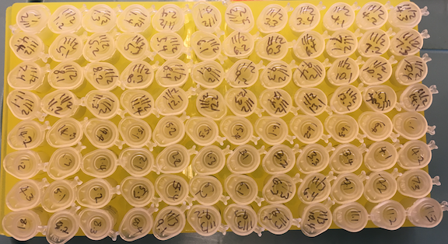
D6 | 12.2 | 2016-11-02
D7 | 12.3 | 2016-11-02
D8 | 12.4 | 2016-11-02
D9 | 13.1 | 2016-11-02
D10 | 13.2 | 2016-11-02
D11 | 13.4 | 2016-11-02
D12 | 14.1 | 2016-11-02
E1 | 14.2 | 2016-11-02
E2 | 14.3 | 2016-11-02
E3 | 14.4 | 2016-11-02
E4 | 15.1 | 2016-11-02
E5 | 15.2 | 2016-11-02
E6 | 15.3 | 2016-11-02
E7 | 15.4 | 2016-11-02
E8 | 16.1 | 2016-11-02
E9 | 16.2 | 2016-11-02
E10 | 16.3 | 2016-11-02
E11 | 16.4 | 2016-11-02
E12 | 1.1 | 2016-11-03
F1 | 1.2 | 2016-11-03
F2 | 1.3 | 2016-11-03
F3 | 1.4 | 2016-11-03
F4 | 2.1 | 2016-11-03
F5 | 2.2 | 2016-11-03
F6 | 2.3 | 2016-11-03
F7 | 3.1 | 2016-11-03
F8 | 3.2 | 2016-11-03
F9 | 3.3 | 2016-11-03
F10 | 3.4 | 2016-11-03
F11 | 4.1 | 2016-11-03
F12 | 4.2 | 2016-11-03
G1 | 4.3 | 2016-11-03
G2 | 5.1 | 2016-11-03
G3 | 5.2 | 2016-11-03
G4 | 5.3 | 2016-11-03
G5 | 5.4 | 2016-11-03
G6 | 6.2 | 2016-11-03
G7 | 6.1 | 2016-11-03
G8 | 6.3 | 2016-11-03
G9 | 6.4 | 2016-11-03
G10 | 7.1 | 2016-11-03 | 4102.85249
G11 | 7.2 | 2016-11-03 | 1946.66398
G12 | 7.3 | 2016-11-03 | 5250.57900
H1 | 8.1 | 2016-11-03 | 1676.44592
H2 | 8.2 | 2016-11-03 | 1985.49892
H3 | 8.3 | 2016-11-03 | 550.26312
H4 | 8.4 | 2016-11-03 | 2335.83363
H5 | 9.1 | 2016-11-03
H6 | 9.2 | 2016-11-03
H7 | 9.3 | 2016-11-03
H8 | 10.2 | 2016-11-03
H9 | 10.4 | 2016-11-03
H10 | 11.1 | 2016-11-03 | 278.45337
H11 | 11.2 | 2016-11-03 | 1356.02888
H12 | 11.3 | 2016-11-03 | 1126.42630
Plate 2
A1 | 11.4 | 2016-11-03 | 4796.34795
A2 | 12.1 | 2016-11-03 | 511.57927
A3 | 12.2 | 2016-11-03 | 2477.10708
A4 | 12.3 | 2016-11-03 | 3472.63984
A5 | 12.4 | 2016-11-03 | 4063.93409
A6 | 13.1 | 2016-11-03
A7 | 13.2 | 2016-11-03
A8 | 13.3 | 2016-11-03
A9 | 13.4 | 2016-11-03
A10 | 14.1 | 2016-11-03
A11 | 14.2 | 2016-11-03
A12 | 14.3 | 2016-11-03
B1 | 15.1 | 2016-11-03 | 1950.72393
B2 | 15.2 | 2016-11-03 | 599.73130
B3 | 15.3 | 2016-11-03 | 794.31999
B4 | 15.4 | 2016-11-03 | 200.81813
B5 | 16.1 | 2016-11-03 | 2025.03999
B6 | 16.2 | 2016-11-03 | 338.57479
B7 | 16.3 | 2016-11-03
B8 | 1.1 | 2016-11-07
B9 | 1.2 | 2016-11-07
B10 | 1.3 | 2016-11-07
B11 | 1.4 | 2016-11-07
B12 | 2.1 | 2016-11-07
C1 | 2.2 | 2016-11-07
C2 | 2.3 | 2016-11-07
C3 | 3.1 | 2016-11-07
C4 | 3.2 | 2016-11-07 | 593.97550
C5 | 3.3 | 2016-11-07 | 380.94406
C6 | 3.4 | 2016-11-07
C7 | 4.1 | 2016-11-07
C8 | 4.2 | 2016-11-07
C9 | 4.3 | 2016-11-07
C10 | 4.4 | 2016-11-07
C11 | 5.1 | 2016-11-07
C12 | 5.3 | 2016-11-07
D1 | 5.4 | 2016-11-07
D2 | 6.3 | 2016-11-07
D3 | 6.4 | 2016-11-07
D4 | 7.3 | 2016-11-07 | 212.29460
D5 | 7.4 | 2016-11-07
D6 | 8.1 | 2016-11-07
D7 | 8.2 | 2016-11-07
D8 | 8.3 | 2016-11-07
D9 | 8.4 | 2016-11-07
D10 | 9.1 | 2016-11-07
D11 | 9.3 | 2016-11-07
D12 | 9.4 | 2016-11-07
E1 | 11.1 | 2016-11-07
E2 | 11.2 | 2016-11-07
E3 | 11.3 | 2016-11-07 | 662.59299
E4 | 11.4 | 2016-11-07
E5 | 12.1 | 2016-11-07
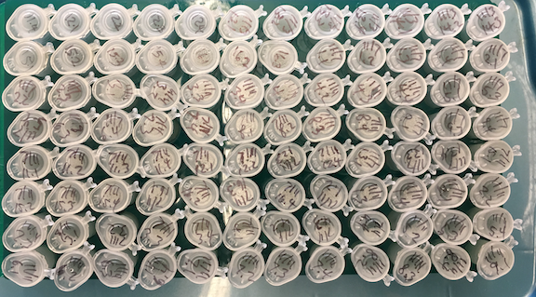
E6 | 12.2 | 2016-11-07
E7 | 12.3 | 2016-11-07
E8 | 12.4 | 2016-11-07
E9 | 13.1 | 2016-11-07
E10 | 13.3 | 2016-11-07
E11 | 13.4 | 2016-11-07
E12 | 15.1 | 2016-11-07
F1 | 15.2 | 2016-11-07
F2 | 15.3 | 2016-11-07
F3 | 15.4 | 2016-11-07
F4 | 16.1 | 2016-11-07
F5 | 16.2 | 2016-11-07
F6 | 16.3 | 2016-11-07
F7 | 16.4 | 2016-11-07 | 333.88820
F8 | 1.2 | 2016-11-11
F9 | 1.3 | 2016-11-11
F10 | 1.4 | 2016-11-11
F11 | 2.1 | 2016-11-11
F12 | 2.2 | 2016-11-11
G1 | 2.3 | 2016-11-11
G2 | 3.1 | 2016-11-11 | 2689.13090
G3 | 3.2 | 2016-11-11 | 3148.30975
G4 | 3.3 | 2016-11-11 | 272.11272
G5 | 3.4 | 2016-11-11
G6 | 4.1 | 2016-11-11 | 922.27442
G7 | 4.2 | 2016-11-11 | 2479.78847
G8 | 4.3 | 2016-11-11 | 574.14061
G9 | 4.4 | 2016-11-11 | 854.35240
G10 | 5.2 | 2016-11-11
G11 | 5.3 | 2016-11-11
G12 | 5.4 | 2016-11-11
H1 | 6.1 | 2016-11-11
H2 | 6.2 | 2016-11-11
H3 | 6.3 | 2016-11-11
H4 | 6.4 | 2016-11-11
H5 | 7.1 | 2016-11-11 | 424.60912
H6 | 7.2 | 2016-11-11 | 1711.92199
H7 | 7.3 | 2016-11-11 | 301.43258
H8 | 7.4 | 2016-11-11 | 343.59827
H9 | 8.2 | 2016-11-11 | 160.57150
H10 | 8.3 | 2016-11-11 | 411.22987
H11 | 8.4 | 2016-11-11 | 67.08792
H12 | 9.1 | 2016-11-11
Plate 3
A1 | 9.2 | 2016-11-11
A2 | 9.3 | 2016-11-11
A3 | 10.1 | 2016-11-11
A4 | 10.2 | 2016-11-11
A5 | 10.3 | 2016-11-11
A6 | 10.4 | 2016-11-11
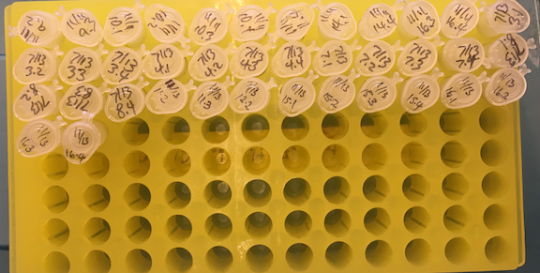
A7 | 11.4 | 2016-11-11
A8 | 14.1 | 2016-11-11
A9 | 14.4 | 2016-11-11
A10 | 16.3 | 2016-11-11 | 187.62449
A11 | 16.4 | 2016-11-11 | 52.47162
A12 | 3.1 | 2016-11-13 | 68.75051
B1 | 3.2 | 2016-11-13
B2 | 3.3 | 2016-11-13
B3 | 3.4 | 2016-11-13
B4 | 4.1 | 2016-11-13
B5 | 4.2 | 2016-11-13 | 48.24615
B6 | 4.3 | 2016-11-13
B7 | 4.4 | 2016-11-13
B8 | 7.1 | 2016-11-13
B9 | 7.2 | 2016-11-13
B10 | 7.3 | 2016-11-13
B11 | 7.4 | 2016-11-13
B12 | 8.1 | 2016-11-13
C1 | 8.2 | 2016-11-13
C2 | 8.3 | 2016-11-13
C3 | 8.4 | 2016-11-13
C4 | 11.2 | 2016-11-13
C5 | 11.3 | 2016-11-13
C6 | 12.2 | 2016-11-13
C7 | 15.1 | 2016-11-13
C8 | 15.2 | 2016-11-13
C9 | 15.3 | 2016-11-13
C10 | 15.4 | 2016-11-13
C11 | 16.1 | 2016-11-13
C12 | 16.2 | 2016-11-13
D1 | 16.3 | 2016-11-13
D2 | 16.4 | 2016-11-13

